①入力例
 |  | ① | ② | ③ | ④ | ④ | ⑤ | ⑥ | ⑦ | ⑦ | ⑧ | ⑨ | ⑩ | ⑪ | ⑫ | ⑬ | ⑭ | ⑮
ID | ふりがな | 企業名 | 勤務地 | 職種 | 待遇・福利厚生・社内制度 | 待遇：その他 | 募集人数 | 応募資格 | 職場で活かせる専攻 | 職場で活かせる専攻：その他 | 職場で活かせるツール | 会社紹介 | 企業サイトURL | Twitter | Instagram | LINE | Facebook | YouTube
 | じゃぴあ | 株式会社JAPIA |  |  |  | 副業OK 服装自由 |  |  |  | 薬学 農学 |  | 株式会社JAPIAは、～。 | https:// | https:// | https:// | https:// | https:// | https://

入力不要です。
サイトアップの際にこちらで入力いたします。
株式会社などはふりがなに含めずに入力願います。
「関東の募集はIT系のみ」や「高専生の募集は営業系のみ」といったように、募集パターンが複数ある場合は、Excel自体をコピーいただき、1ファイル1パターンとしてご提出いただけると幸いです。
職場で活かせる専攻のチェック項目以外に専攻がある場合は、テキスト入力ください。
その他の専攻がない場合は空欄で構いません。
200字程度のテキストで入力いただけると幸いです。
待遇のチェック項目以外に待遇がある場合は、テキスト入力ください。
その他の待遇がない場合は空欄で構いません。

運用しているSNSがある場合は、アカウントURLを記入ください。
運用していないSNSの項目は空欄で構いません。
運用中のSNSがある場合は、企業詳細ページにSNSアイコン表示されます。ない場合は、アカウントが表示されない仕組みとなっております。

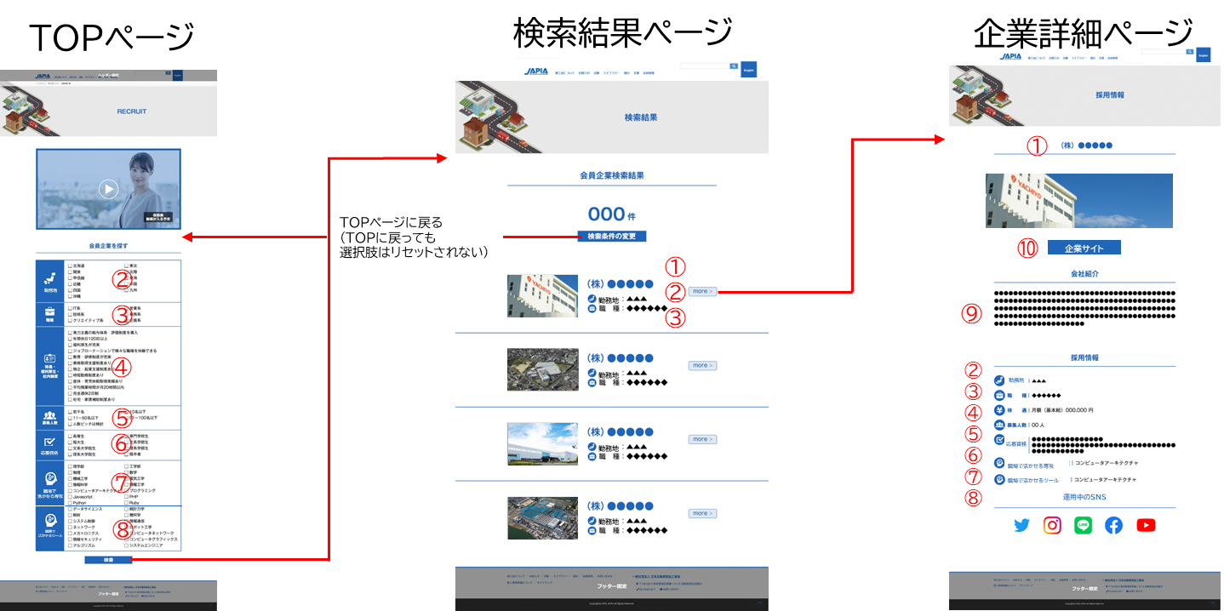

検索結果ページに掲載する企業写真はこちらの入力フォーマットと一緒にデータ提供ください。
写真のサイズは、こちらでトリミングするため問いませんが、拡張子はpng、jpegのいずれかでご支給ください。

各項目に入力いただいた内容が、企業詳細ページに 反映されます。

③流し込みデータ
ID | ふりがな | 企業名 | 北海道・東北 | 関東 | 北陸・甲信越 | 東海 | 近畿 | 中国・四国 | 九州・沖縄 | 海外 | IT系 | 営業系 | 技術系 | 事務系 | クリエイティブ系 | 企画系 | 製造・品質管理系 | 実力主義の給与体系・評価制度を導入 | 年間休日120日以上 | 福利厚生が充実 | ジョブローテーションで様々な職種を体験できる | 教育・研修制度が充実 | 資格取得支援制度あり | 独立・企業支援制度あり | 時短勤務制度あり | 産休・育児休暇取得実績あり | 平均残業時間が月20時間以内 | 完全週休2日制 | 社宅・家賃補助制度あり | 退職金制度あり | リモートワーク可 | フレックスタイム制 | 待遇：その他 | 若干名 | 10名以下 | 11～50名以下 | 51～100名以下 | 人数ピッチは検討 | 高専生 | 専門学校生 | 短大生 | 文系学部生 | 文系大学院生 | 理系学部生 | 理系大学院生 | 既卒者 | 情報学 | 人間医工学 | 健康・スポーツ科学 | 環境学 | ナノ・マイクロ科学 | 社会・安全システム科学 | 人文学 | 言語学 | 法学 | 政治学 | 経済学 | 経営学 | 社会学 | 心理学 | 教育学 | 数物系化学 | 基礎化学 | 複合化学 | 材料化学 | 応用物理学・工学基礎 | 機械工学 | 電気電子工学 | 土木工学 | 建設学 | 材料工学 | プロセス工学 | 総合工学 | 基礎生物学 | 生物科学 | 人類学 | 専攻：その他 | C言語 | C++ | C# | Javascript | PHP | Python | Ruby | MATLAB | Simulink | CAD | CAE | 会社紹介 | 企業サイトURL | Twitter | Instagram | LINE | Facebook | YouTube
0 | 0 | 0 | FALSE | FALSE | FALSE | FALSE | FALSE | FALSE | FALSE | FALSE | FALSE | FALSE | FALSE | FALSE | FALSE | FALSE | FALSE | FALSE | FALSE | FALSE | FALSE | FALSE | FALSE | FALSE | FALSE | FALSE | FALSE | FALSE | FALSE | FALSE | FALSE | FALSE | 0 | FALSE | FALSE | FALSE | FALSE | FALSE | FALSE | FALSE | FALSE | FALSE | FALSE | FALSE | FALSE | FALSE | FALSE | FALSE | FALSE | FALSE | FALSE | FALSE | FALSE | FALSE | FALSE | FALSE | FALSE | FALSE | FALSE | FALSE | FALSE | FALSE | FALSE | FALSE | FALSE | FALSE | FALSE | FALSE | FALSE | FALSE | FALSE | FALSE | FALSE | FALSE | FALSE | FALSE | 0 | FALSE | FALSE | FALSE | FALSE | FALSE | FALSE | FALSE | FALSE | FALSE | FALSE | FALSE | 0 | 0 | 0 | 0 | 0 | 0 | 0

データ調整のお願い
■TRUE →1（半角）に変更
■0 →削除
■文字列 →文字列のコピー＆ペースト
※回答フォーマットのデータをリンクしているだけのため
■FALSE →削除

